Solicitud gráfica
 | Área: | Matemáticas |  |  | Fecha:
 | Grado: | 11
 | Título del tema: | El análisis de gráficas |  |  | ¿Cuaderno de estudio o recurso? | Recurso
 | Editor: |  |  |  | Motor del recurso | M7A

 | Código guión o recurso: | MA_11_04_REC190_CO | ← Para determinar este código, visite la hoja de Ayuda
 |  |  |  |  | ESPECIFICACIÓN DE ARCHIVOS A ENTREGAR
Núm. | Archivo Shutterstock o ruta en web | Imagen para: | Tipo | Ubicación de la imagen en el recurso M7A | Nombre imagen SMALL | Tamaño imagen SMALL | Nombre imagen ZOOM | Tamaño imagen ZOOM | Descripción | Observaciones
IMG01 | ver descripción de la imagen | Recurso M7A | Ilustración | Contenido | MA_11_04_REC190_CO_IMG01n.png | 286 x 286 px | MA_11_04_REC190_CO_IMG01a.png | 500 x 500 px | explicación punto máximo de una función, imagen de la pregunta 1 | 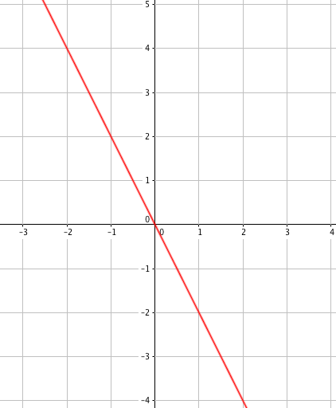
IMG02 | ver descripción de la imagen | Recurso M7A | Ilustración | Respuesta | MA_11_04_REC190_CO_IMG02.png | 110 x 110 px |  |  | 1.1
IMG03 | ver descripción de la imagen | Recurso M7A | Ilustración | Respuesta | MA_11_04_REC190_CO_IMG03.png | 110 x 110 px |  |  | 1.2
IMG04 | ver descripción de la imagen | Recurso M7A | Ilustración | Respuesta | MA_11_04_REC190_CO_IMG04.png | 110 x 110 px |  |  | 1.3
IMG05 | ver descripción de la imagen | Recurso M7A | Ilustración | Respuesta | MA_11_04_REC190_CO_IMG05.png | 110 x 110 px |  |  | 1.4
IMG06 | ver descripción de la imagen | Recurso M7A | Ilustración | Contenido | MA_11_04_REC190_CO_IMG06n.png | 286 x 286 px | MA_11_04_REC190_CO_IMG06a.png | 500 x 500 px | explicación punto máximo de una función, imagen de la pregunta 2) | 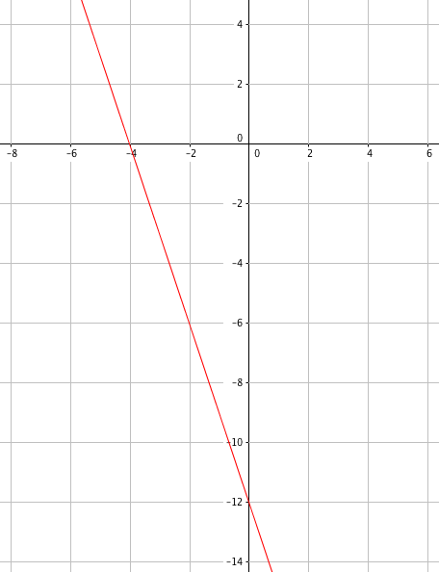
IMG07 | ver descripción de la imagen | Recurso M7A | Ilustración | Respuesta | MA_11_04_REC190_CO_IMG07.png | 110 x 110 px |  |  | 2.1
IMG08 | ver descripción de la imagen | Recurso M7A | Ilustración | Respuesta | MA_11_04_REC190_CO_IMG08.png | 110 x 110 px |  |  | 2.2
IMG09 | ver descripción de la imagen | Recurso M7A | Ilustración | Respuesta | MA_11_04_REC190_CO_IMG09.png | 110 x 110 px |  |  | 2.3
IMG10 | ver descripción de la imagen | Recurso M7A | Ilustración | Respuesta | MA_11_04_REC190_CO_IMG10.png | 110 x 110 px |  |  | 2.4
IMG11 | ver descripción de la imagen | Recurso M7A | Ilustración | Contenido | MA_11_04_REC190_CO_IMG11n.png | 286 x 286 px | MA_11_04_REC190_CO_IMG11a.png | 500 x 500 px | explicación punto mínimo de una función, imagen de la pregunta 3 | 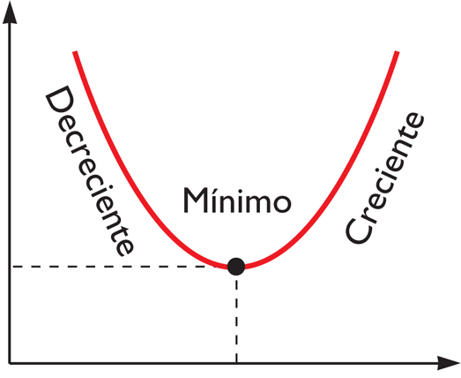
IMG12 | ver descripción de la imagen | Recurso M7A | Ilustración | Respuesta | MA_11_04_REC190_CO_IMG12.png | 110 x 110 px |  |  | 3.1
IMG13 | ver descripción de la imagen | Recurso M7A | Ilustración | Respuesta | MA_11_04_REC190_CO_IMG13.png | 110 x 110 px |  |  | 3.2
IMG14 | ver descripción de la imagen | Recurso M7A | Ilustración | Respuesta | MA_11_04_REC190_CO_IMG14.png | 110 x 110 px |  |  | 3.3
IMG15 | ver descripción de la imagen | Recurso M7A | Ilustración | Respuesta | MA_11_04_REC190_CO_IMG15.png | 110 x 110 px |  |  | 3.4
IMG16 | ver descripción de la imagen | Recurso M7A | Ilustración | Contenido | MA_11_04_REC190_CO_IMG16n.png | 286 x 286 px | MA_11_04_REC190_CO_IMG16a.png | 500 x 500 px | gráfica de una función, imagen de la pregunta 4 | 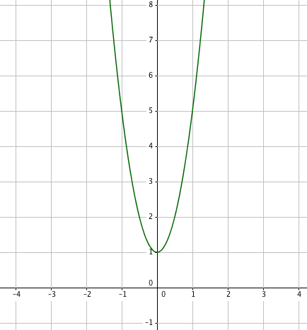
IMG17 | ver descripción de la imagen | Recurso M7A | Ilustración | Respuesta | MA_11_04_REC190_CO_IMG17.png | 110 x 110 px |  |  | 4.1
IMG18 | ver descripción de la imagen | Recurso M7A | Ilustración | Respuesta | MA_11_04_REC190_CO_IMG18.png | 110 x 110 px |  |  | 4.2
IMG19 | ver descripción de la imagen | Recurso M7A | Ilustración | Respuesta | MA_11_04_REC190_CO_IMG19.png | 110 x 110 px |  |  | 4.3
IMG20 | ver descripción de la imagen | Recurso M7A | Ilustración | Respuesta | MA_11_04_REC190_CO_IMG20.png | 110 x 110 px |  |  | 4.4
IMG21 | ver descripción de la imagen | Recurso M7A | Ilustración | Contenido | MA_11_04_REC190_CO_IMG21n.png | 286 x 286 px | MA_11_04_REC190_CO_IMG21a.png | 500 x 500 px | gráfica de una función, imagen de la pregunta 5 | 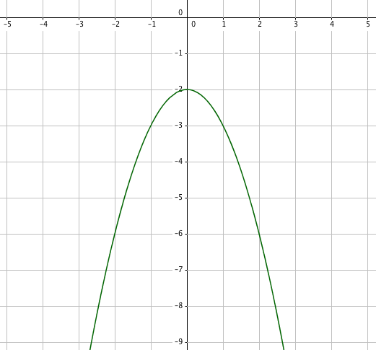
IMG22 | ver descripción de la imagen | Recurso M7A | Ilustración | Respuesta | MA_11_04_REC190_CO_IMG22.png | 110 x 110 px |  |  | 5.1
IMG23 | ver descripción de la imagen | Recurso M7A | Ilustración | Respuesta | MA_11_04_REC190_CO_IMG23.png | 110 x 110 px |  |  | 5.2
IMG24 | ver descripción de la imagen | Recurso M7A | Ilustración | Respuesta | MA_11_04_REC190_CO_IMG24.png | 110 x 110 px |  |  | 5.3
IMG25 | ver descripción de la imagen | Recurso M7A | Ilustración | Respuesta | MA_11_04_REC190_CO_IMG25.png | 110 x 110 px |  |  | 5.4
IMG26 | ver descripción de la imagen | Recurso M7A | Ilustración | Contenido | MA_11_04_REC190_CO_IMG26n.png | 286 x 286 px | MA_11_04_REC190_CO_IMG26a.png | 500 x 500 px | gráfica de una función, imagen de la pregunta 6 | 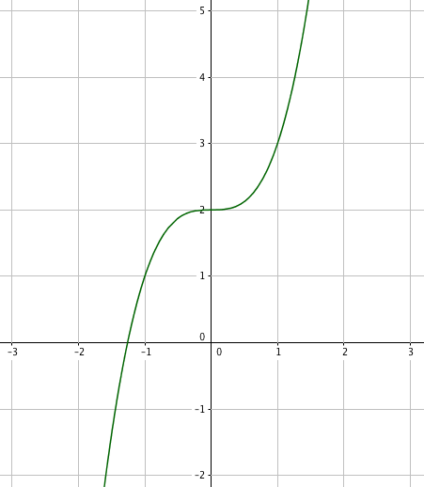
IMG27 | ver descripción de la imagen | Recurso M7A | Ilustración | Respuesta | MA_11_04_REC190_CO_IMG27.png | 110 x 110 px |  |  | 6.1
IMG28 | ver descripción de la imagen | Recurso M7A | Ilustración | Respuesta | MA_11_04_REC190_CO_IMG28.png | 110 x 110 px |  |  | 6.2
IMG29 | ver descripción de la imagen | Recurso M7A | Ilustración | Respuesta | MA_11_04_REC190_CO_IMG29.png | 110 x 110 px |  |  | 6.3
IMG30 | ver descripción de la imagen | Recurso M7A | Ilustración | Respuesta | MA_11_04_REC190_CO_IMG30.png | 110 x 110 px |  |  | 6.4
IMG31 | ver descripción de la imagen | Recurso M7A | Ilustración | Contenido | MA_11_04_REC190_CO_IMG31n.png | 286 x 286 px | MA_11_04_REC190_CO_IMG31a.png | 500 x 500 px | gráfica de una función, imagen de la pregunta 7 | 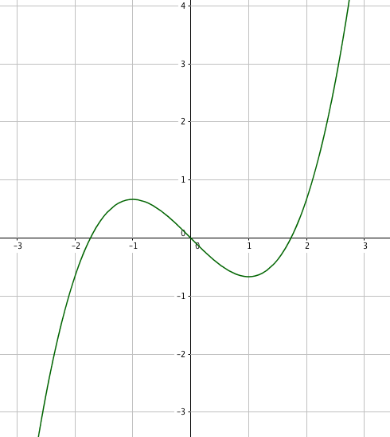
IMG32 | ver descripción de la imagen | Recurso M7A | Ilustración | Respuesta | MA_11_04_REC190_CO_IMG32.png | 110 x 110 px |  |  | 7.1
IMG33 | ver descripción de la imagen | Recurso M7A | Ilustración | Respuesta | MA_11_04_REC190_CO_IMG33.png | 110 x 110 px |  |  | 7.2
IMG34 | ver descripción de la imagen | Recurso M7A | Ilustración | Respuesta | MA_11_04_REC190_CO_IMG34.png | 110 x 110 px |  |  | 7.3
IMG35 | ver descripción de la imagen | Recurso M7A | Ilustración | Respuesta | MA_11_04_REC190_CO_IMG35.png | 110 x 110 px |  |  | 7.4
IMG36 | ver descripción de la imagen | Recurso M7A | Ilustración | Contenido | MA_11_04_REC190_CO_IMG36n.png | 286 x 286 px | MA_11_04_REC190_CO_IMG36a.png | 500 x 500 px | gráfica de una función, imagen de la pregunta 8 | 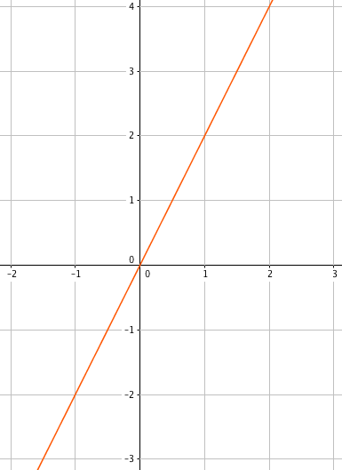
IMG37 | ver descripción de la imagen | Recurso M7A | Ilustración | Respuesta | MA_11_04_REC190_CO_IMG37.png | 110 x 110 px |  |  | 8.1
IMG38 | ver descripción de la imagen | Recurso M7A | Ilustración | Respuesta | MA_11_04_REC190_CO_IMG38.png | 110 x 110 px |  |  | 8.2
IMG39 | ver descripción de la imagen | Recurso M7A | Ilustración | Respuesta | MA_11_04_REC190_CO_IMG39.png | 110 x 110 px |  |  | 8.3
IMG40 | ver descripción de la imagen | Recurso M7A | Ilustración | Respuesta | MA_11_04_REC190_CO_IMG40.png | 110 x 110 px |  |  | 8.4
IMG41 | ver descripción de la imagen | Recurso M7A | Ilustración | Contenido | MA_11_04_REC190_CO_IMG41n.png | 286 x 286 px | MA_11_04_REC190_CO_IMG41a.png | 500 x 500 px | función, imagen de la pregunta 9 | 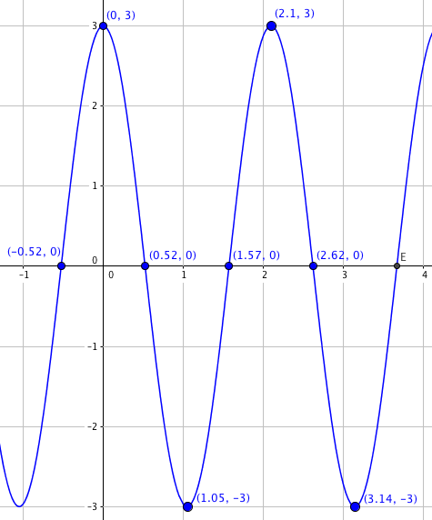
IMG42 | ver descripción de la imagen | Recurso M7A | Ilustración | Respuesta | MA_11_04_REC190_CO_IMG42.png | 110 x 110 px |  |  | 9.1
IMG43 | ver descripción de la imagen | Recurso M7A | Ilustración | Respuesta | MA_11_04_REC190_CO_IMG43.png | 110 x 110 px |  |  | 9.2
IMG44 | ver descripción de la imagen | Recurso M7A | Ilustración | Respuesta | MA_11_04_REC190_CO_IMG44.png | 110 x 110 px |  |  | 9.3
IMG45 | ver descripción de la imagen | Recurso M7A | Ilustración | Respuesta | MA_11_04_REC190_CO_IMG45.png | 110 x 110 px |  |  | 9.4
IMG46 | ver descripción de la imagen | Recurso M7A | Ilustración | Contenido | MA_11_04_REC190_CO_IMG46n.png | 286 x 286 px | MA_11_04_REC190_CO_IMG46a.png | 500 x 500 px | función, imagen de la pregunta 10 | 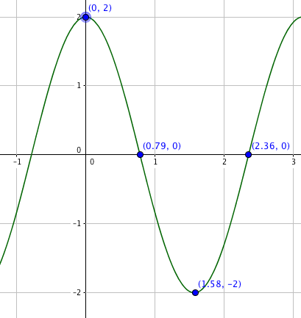
IMG47 | ver descripción de la imagen | Recurso M7A | Ilustración | Respuesta | MA_11_04_REC190_CO_IMG47.png | 110 x 110 px |  |  | 10.1
IMG48 | ver descripción de la imagen | Recurso M7A | Ilustración | Respuesta | MA_11_04_REC190_CO_IMG48.png | 110 x 110 px |  |  | 10.2
IMG49 | ver descripción de la imagen | Recurso M7A | Ilustración | Respuesta | MA_11_04_REC190_CO_IMG49.png | 110 x 110 px |  |  | 10.3
IMG50 | ver descripción de la imagen | Recurso M7A | Ilustración | Respuesta | MA_11_04_REC190_CO_IMG50.png | 110 x 110 px |  |  | 10.4

